Umbauter Raum
Berechnung des umbauten Raumes
(selbst erstellt)

Vermittler:
Antragsnummer:

Anschrift des Objektes:

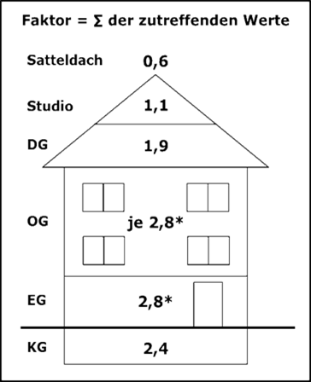
Baujahr*
Länge der Grundfläche
Breite der Grundfläche
Anzahl Geschosse (ohne Keller und DG)
Dach
Dachgeschoss (nur bei Satteldach)
Ausgebautes Studio (nur bei ausgebautem DG)
Keller
Kellerfläche
Umbauter Raum Nebengebäude**

* Bitte beachten, dass bei Baujahr vor 1924 der Faktor um jeweils 0,7 für jedes EG bzw. OG erhöht wird.
** Bitte nur dann angeben, wenn es sich um einen von allen Seiten durch Wände umschlossenen
und überdachten Raum handelt, der direkt an das Haus angebaut und nicht im Keller- oder
Erdgeschoss integriert ist (z. B. Garage oder Speicher).

Berechnung umbauter Raum:
Grundfläche = Länge x Breite = |  | x | = |  | m2
Umbauter Raum Hauptgebäude = Grundfläche x Faktor = |  |  | x |  | = | m3
Umbauter Raum Keller = Kellerfläche |  |  | x | 2.40 | = | m3
Umbauter Raum Nebengebäude |  |  |  |  | = | m3
 |  |  |  | Summe: |  | m3

Ich/Wir versichere/n, dass alle Angaben wahrheitsgemäß gemacht wurden. Ich/wir bin/sind
mir/uns bewusst, dass falsche Angaben ggf. zu einer Vertragsaufhebung führen.

Ort, Datum | Unterschrift Darlehensnehmer/in 1

 | Unterschrift Darlehensnehmer/in 2

